妖怪美术需求模板
小怪：
 | 小怪需求用于游戏中的小怪及玩家捕获到手中实际怪物
 | 小怪高度默认1.6m

id | 怪物名称 | 初始名称 | 高度 | 五行 | 模型类别 | 原画需求 | 角色原画/参考图 | 挂接点 |  | 动作类别 | 动作名称 | 动作描述 | 动作资源名 | 是否循环 | 伴随特效描述 | 特效资源名 |  | 接口人
xgMeidusha | 美杜莎 | 美杜莎（宠物） | 默认1.6m | 木 | 高级 注意为进化留余地 | 萌化美杜莎boss，supporter，中物斩击，中法攻，buff降低地敌方法术伤害，大招降低地方全体物理攻击并附带眩晕效果1回合，被动技能毒性撕咬，法攻附加木dot | 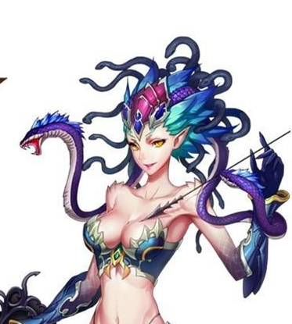 | 施法 | 挂接施法特效，命名:e_shifa | 基础动作 | 待机 | 通用规则及描述：用于战斗待机及村落待机，2秒循环，动作幅度不能太大 | daiji | 是
 |  |  |  |  |  |  |  | 受击 | 挂接受击特效，命名:e_shouji |  | 物攻 | 通用规则及描述：单击，1.5秒，需要先往前跳50cm，然后1.0秒时击中对手； 3连击，命中时间：1秒，1.15秒，1.45秒 | wugong | 否
 |  |  |  |  |  |  |  | 头顶 | 用于标志集火位置及血条位置，命名:e_jihuo 父级是根节点 |  | 法攻 | 通用规则及描述：2秒，先往前跳50cm，施法，1.5秒时放出 | fagong | 否
 |  |  |  |  |  |  |  |  |  |  | 偷懒 | 通用规则及描述：我方转身为程序调用，不用写在需求中；做一些搞怪动作，持续2秒 | toulan | 是
 |  |  |  |  |  |  |  |  |  |  | 死亡 | 通用规则及描述：1~1.5秒倒地，1.5~2秒做完动作 | siwang | 否
 |  |  |  |  |  |  |  |  |  |  | 胜利 | 通用规则及描述：2~3秒循环动作 | shengli | 是
 |  |  |  |  |  |  |  |  |  |  | 跑步 | 通用规则及描述：跑步速度10m/s | paobu | 是
 |  |  |  |  |  |  |  |  |  |  | 防御 | 通用规则及描述：2秒循环 | fangyu | 是
 |  |  |  |  |  |  |  |  |  |  | 摸摸高兴/害羞 | 通用规则及描述：1~2秒 | momo | 否
 |  |  |  |  |  |  |  |  |  |  | 受控 | 通用规则及描述：2秒循环 | shoukong | 是
 |  |  |  |  |  |  |  |  |  |  | 受击 | 通用规则及描述：boss受击晃动不要过大，不要使弱点位移范围超过20cm | shouji | 否
 |  |  |  |  |  |  |  |  |  |  | 出场 | 通用规则及描述：1.5秒，亮相动作，不是跳入，配合通用特效：一阵烟物自上而下在站位点爆开，怪物进场 | chuchang | 否
 |  |  |  |  |  |  |  |  |  | 大招 | 大招 | 通用规则及描述：物攻，特写亮相（预备攻击）3秒，攻击0.5秒只用做1次 法攻，特写施法动作3秒（聚气+放出）。 | dazhao | 否

id | 怪物名称 | 初始名称 | 高度 | 五行 | 模型类别 | 原画需求 | 角色原画/参考图 | 挂接点 |  | 动作类别 | 动作名称 | 动作描述 | 动作资源名 | 是否循环 | 伴随特效描述 | 特效资源名 |  | 接口人
xgCharon | 卡戎 | 卡戎（宠物） | 默认1.6m | 黑 | 高级 注意为进化留余地 | boss卡戎中的小萝莉，黑气环绕。法攻dps，物攻弱，用魔力球进行砸击，法攻强召唤wraith进行攻击物理攻击，buff无，法术大招召唤wraith攻击敌方全体。被动技能wraith守护：使用法术技能时一定几率为自己增加一个吸收护盾 | 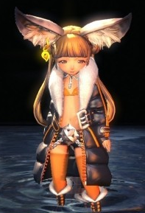 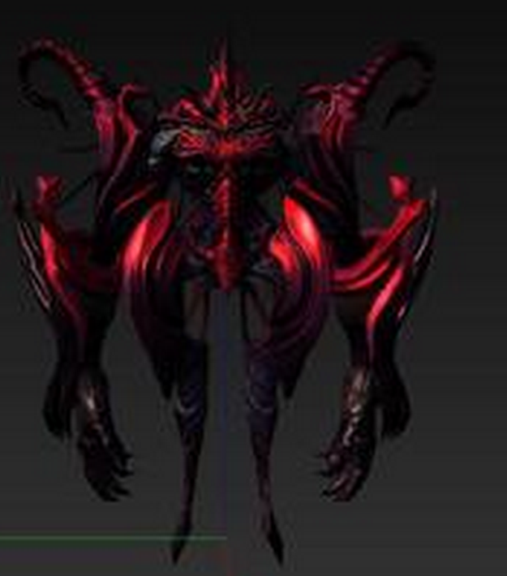 | 施法 | 挂接施法特效，命名:e_shifa | 基础动作 | 待机 | 通用规则及描述：用于战斗待机及村落待机，2秒循环，动作幅度不能太大 | daiji | 是
 |  |  |  |  |  |  |  | 受击 | 挂接受击特效，命名:e_shouji |  | 物攻 | 通用规则及描述：单击，1.5秒，需要先往前跳50cm，然后1.0秒时击中对手； 3连击，命中时间：1秒，1.15秒，1.45秒 | wugong | 否
 |  |  |  |  |  |  |  | 头顶 | 用于标志集火位置及血条位置，命名:e_jihuo 父级是根节点 |  | 法攻 | 通用规则及描述：2秒，先往前跳50cm，施法，1.5秒时放出 | fagong | 否
 |  |  |  |  |  |  |  |  |  |  | 偷懒 | 通用规则及描述：我方转身为程序调用，不用写在需求中；做一些搞怪动作，持续2秒 | toulan | 是
 |  |  |  |  |  |  |  |  |  |  | 死亡 | 通用规则及描述：1~1.5秒倒地，1.5~2秒做完动作 | siwang | 否
 |  |  |  |  |  |  |  |  |  |  | 胜利 | 通用规则及描述：2~3秒循环动作 | shengli | 是
 |  |  |  |  |  |  |  |  |  |  | 跑步 | 通用规则及描述：跑步速度10m/s | paobu | 是
 |  |  |  |  |  |  |  |  |  |  | 防御 | 通用规则及描述：2秒循环 | fangyu | 是
 |  |  |  |  |  |  |  |  |  |  | 摸摸高兴/害羞 | 通用规则及描述：1~2秒 | momo | 否
 |  |  |  |  |  |  |  |  |  |  | 受控 | 通用规则及描述：2秒循环 | shoukong | 是
 |  |  |  |  |  |  |  |  |  |  | 受击 | 通用规则及描述：boss受击晃动不要过大，不要使弱点位移范围超过20cm | shouji | 否
 |  |  |  |  |  |  |  |  |  |  | 出场 | 通用规则及描述：1.5秒，亮相动作，不是跳入，配合通用特效：一阵烟物自上而下在站位点爆开，怪物进场 | chuchang | 否
 |  |  |  |  |  |  |  |  |  | 大招 | 大招 | 通用规则及描述：物攻，特写亮相（预备攻击）3秒，攻击0.5秒只用做1次 法攻，特写施法动作3秒（聚气+放出）。 | dazhao | 否

boss：

id | 怪物名称 | 初始名称 | 高度 | 五行 | 模型类别 | 原画需求 | 角色原画 | 挂接点 |  | 动作类别 | 动作名称 | 动作描述 | 动作资源名 | 是否循环 | 伴随特效描述 | 特效资源名 | 音效说明 | 接口人
bossMeidusha | 美杜莎 | 混沌 | 4m | 木 | Boss | 只能看到美杜莎的上半身，打蛇不掉本体血。 4条蛇+脸为弱点， 4条蛇分别代表力量压制，智力压制，毒性攻击（困难），致死攻击（困难）可以用纹理或者蛇皮颜色或者蛇眼颜色来标识 4条蛇每个2状态，正常，死亡（暂时死亡，制作时死亡的蛇跟活着的不要用同一骨骼，死亡动作如果是瘫软下来，可以直接蒙在肩膀骨骼上。）正常状态随待机，攻击运动，死亡状态则垂在身上无力化 脸部分为普通和狂暴两种形态，所有蛇死亡则会进入狂暴状态 | 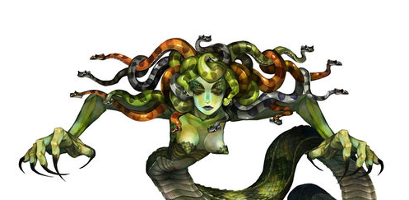 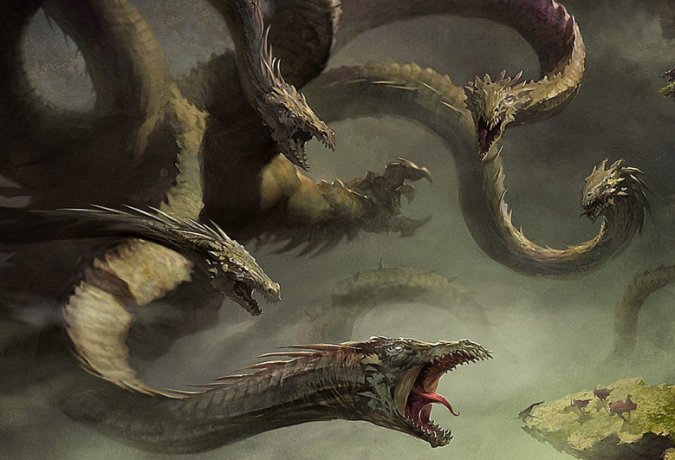 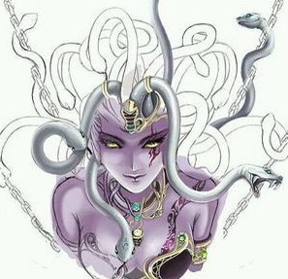 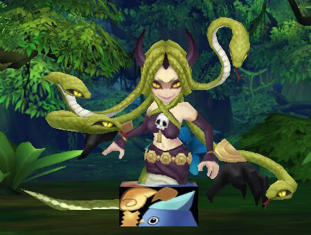 状态1 | 施法1 | 蛇发1的蛇头挂接施法特效，命名:e_shifa1 | 基础动作（状态1） | 死亡 | 3秒左右倒地 | siwang | 否 | 配合倒地烟雾 | medusaDead | 尖叫：Meidushadead1 倒地：Meidushadead2
 |  |  |  |  |  |  |  | 施法2 | 蛇发2的蛇头挂接施法特效，命名:e_shifa2 |  | 受控 | 2秒循环 | shoukong | 是
 |  |  |  |  |  |  |  | 施法3 | 蛇发3的蛇头挂接施法特效，命名:e_shifa3 |  | 受击 | boss受击晃动不要过大，不要使弱点位移范围超过20cm | shouji | 否
 |  |  |  |  |  |  |  | 施法4 | 蛇发4的蛇头挂接施法特效，命名:e_shifa4 |  | 出场 | 2秒，亮相动作，不是跳入 | chuchang | 否
 |  |  |  |  |  |  |  | 施法5 | 双眼，挂接石化魔法施法特效，命名:e_shifa5，e_shifa6 |  | 待机 | 用于战斗待机，2秒循环，动作幅度不能太大 | daiji | 是
 |  |  |  |  |  |  |  |  |  | 特殊动作（boss专属） | 蛇发1死亡 | 蛇发1死亡，动作最后一帧需要与mesh_sishe1重合 | shefasi1 | 否 |  |  | 蛇死的声音
4
 |  |  |  |  |  |  |  | 弱点1 | 除了4个蛇发其他部分：两个状态，第一状态：mesh名：mesh_body，挂接点在脸上，挂接点名：wp_body;第二个状态：换一张脸需要一个眼睛位置的火光特效，挂在wp_body即可 |  | 蛇发2死亡 | 蛇发2死亡，动作最后一帧需要与mesh_sishe2重合 | shefasi2 | 否 |  |  | 同上
3
 |  |  |  |  |  |  |  | 弱点2 | 蛇发1：两个状态： 正常状态，mesh蒙皮在蛇发骨骼上，mesh名：mesh_she1，挂接点在蛇头上，挂接点名：wp_she1; 死亡状态：没有mesh，没有挂接点 |  | 蛇发3死亡 | 蛇发3死亡，动作最后一帧需要与mesh_sishe3重合 | shefasi3 | 否 |  |  | 同上
 |  |  |  |  |  |  |  | 弱点3 | 蛇发2，同上，只是命名都换成2 |  | 蛇发4死亡 | 蛇发4死亡，动作最后一帧需要与mesh_sishe4重合 | shefasi4 | 否 |  |  | 同上
1
 |  |  |  |  |  |  |  | 弱点4 | 蛇发3，同上，只是命名都换成3 |  | 蛇头狂暴 | boss发怒时，狂暴动作（此时会做头部特写） | kuangbao | 否 | 火焰上升（曝气）效果 | meidushaKuangbao | 冒火的声音：Meidushakuangbao
2
 |  |  |  |  |  |  |  | 弱点5 | 蛇发4，同上，只是命名都换成4 | boss技能（状态1） | 群蛇乱舞 | 所有蛇头此起彼伏持续攻击对方全体，持续3秒左右 | qunsheluanwu | 否 | 随动作有波动效果 | meidushaQunsheluanwu | 砰砰砰的声音：Meidushaqunsheluanwu
 |  |  |  |  |  |  |  |  |  |  | 石化光线 | 用眼睛射出石化光线横扫敌人全体 | shihuaguangxian | 否 | 石化光线扫射敌方站位 | meidushaShihuaguangxian | 激光扫射声音：Meidushashihuaguangxian
 |  |  |  |  |  |  |  |  |  |  | 压制 | 力量蛇头和智力蛇头分别施法，降低敌方全体力量，1.5秒是蛇头张嘴放出 | yazhi | 否 | 复用施法聚气特效，放出时散出烟雾 | meidushaYazhi | 嘶嘶的声音：Meidushayazhi
 |  |  |  |  |  |  |  |  |  |  | 拍打攻击 | 用手抓挠单个敌人 | paidagongji | 否 | 复用斩击中特效 |  | 复用音效

id | 怪物名称 | 初始名称 | 高度 | 五行 | 模型类别 | 原画需求 | 角色原画 | 挂接点 |  | 动作类别 | 动作名称 | 动作描述 | 动作资源名 | 是否循环 | 伴随特效描述 | 特效资源名 | 音效 | 接口人
bossCharon | 卡戎 | 混沌 | 4m | 黑 | Boss | boss一上来只有小女孩，周身黑气，防御/攻击，照妖镜可以照出一个Orb控制着小女孩，玩家攻击水晶球一定几率击晕小女孩（困难模式不再击晕小女孩），击破Orb后，小女孩瘫软状态，从球中释放出wraith（原设定小女孩为召唤师，召唤wraith时反被控制，wraith隐藏在Orb中。实际上这货没有小女孩强）。Wrai分为左右爪（可破坏）和本身，破坏左右抓可降低其攻击力，左右手吸收伤害幅度低，身体吸收伤害高，（困难模式boss受到一定伤害会重新召唤魔球控制小女孩）。 | 状态1 | 施法1 | 小女孩胸前，挂接施法特效，命名:e_shifa1 | 基础动作（状态1） | 待机 | 用于战斗待机及村落待机，2秒循环，动作幅度不能太大，小女孩/恶魔做待机动作，水晶球在小女孩头顶旋转，此时背后恶魔属于隐藏状态。 | daiji | 是
 |  |  |  |  |  |  |  | 施法2 | 背后恶魔右手掌心，挂接施法特效，命名:e_shifa2 |  | 死亡 | 1~1.5秒倒地，1.5~2秒做完动作 | siwang | 否
 |  |  |  |  |  |  |  |  |  |  | 受控 | 2秒循环 | shoukong | 是
 |  |  |  |  |  |  |  | 弱点1 | 小女孩，只有一个状态mesh名：mesh_girl，挂接点小女孩胸口模型外一点点，挂接点名：wp_girl; |  | 受击 | boss受击晃动不要过大，不要使弱点位移范围超过20cm | shouji | 否
 |  |  |  |  |  |  |  | 弱点2 | 水晶球，只有一个状态mesh名：mesh_orb，挂接点球中心，挂接点名：wp_orb; |  | 出场 | 1.5秒，亮相动作，不是跳入，配合通用特效：一阵烟物自上而下在站位点爆开，怪物进场 | chuchang | 否
 |  |  |  |  |  |  |  | 弱点3 | wraith本体，只有一个状态mesh名：mesh_body，挂接点胸口模型外一点点，挂接点名：wp_body; | 特殊动作（boss专属） | 水晶球死亡 | 水晶球爆炸 | 无 | 否 | 爆炸时散出黑烟（配合背后恶魔出现） | karongShuijingqiusi | 烟雾音效：Karongshuijingqiusi
 |  |  |  |  |  |  |  | 弱点4 | wraith左手，两个状态： 正常状态：mesh名：mesh_leftarm1，挂接点在左小臂上模型外一点点，挂接点名：wp_leftarm1; 被破坏状态：mesh名：mesh_leftarm2，挂接点同正常状态。 | boss技能（状态1） | 暗影爪 | 小女孩往前跳50cm，伸手指挥，同时背后恶魔左爪3连击，第三次命中时间不超过3秒 | anyingzhua | 否 | 复用暗影法术中命中效果 |  | 同复用特效
 |  |  |  |  |  |  |  | 弱点5 | wraith右手，两个状态： 正常状态：mesh名：mesh_rightarm1，挂接点在右小臂上模型外一点点，挂接点名：wp_rightarm1; 被破坏状态：mesh名：mesh_rightarm2，挂接点同正常状态。 |  | 暗影波 | 小女孩双手胸前施法，1.5秒时施法魔法 | anyingbo | 否 | 自施法点放出暗影波，扩散至全场，命中复用暗影法术弱命中效果 | karongAnyingbo | 放波音效：Karonganyingbo，命中同复用特效

bossCharon | 卡戎 | 混沌 | 4m | 黑 | Boss |  | 状态2 |  |  | 基础动作（状态2） | 待机 | 用于战斗待机及村落待机，2秒循环，动作幅度不能太大，小女孩瘫软在地上呼吸动作，恶魔正常待机。不用管水晶球，这阶段它不显示。 | daiji | 是
 |  |  |  |  |  |  |  |  |  |  | 死亡 | 1~1.5秒倒地，1.5~2秒做完动作 | siwang | 否
 |  |  |  |  |  |  |  |  |  |  | 受控 | 2秒循环 | shoukong | 是
 |  |  |  |  |  |  |  |  |  |  | 受击 | boss受击晃动不要过大，不要使弱点位移范围超过20cm | shouji | 否
 |  |  |  |  |  |  |  |  |  | 特殊动作（boss专属） | 背后恶魔现身 | 恶魔现身动作。 | emoxianshen | 否
 |  |  |  |  |  |  |  |  |  |  | 左爪破坏 | 以左爪为受力点向后大后仰 | zuozhuasi | 否 | 破碎特效 | karongPosui | 破碎音效：Karongposui
 |  |  |  |  |  |  |  |  |  |  | 右爪破坏 | 以右爪为受力点向后大后仰 | youzhuasi | 否 | 破碎特效 | karongPosui | 破碎音效：Karongposui

 |  |  |  |  |  |  |  |  |  | boss技能（状态1） | 暗影强袭 | 背后恶魔用左爪横扫抓绕敌方全体，1.0秒时命中 | anyingqiangxi | 否 | 复用斩击强命中特效 |  | 同复用特效
 |  |  |  |  |  |  |  |  |  |  | 精神控制 | 背后恶魔用右爪先蓄力，然后自上而下抓绕敌方单体，1.5秒时命中 | jingshenkongzhi | 否 | 复用暗影蓄力特效，命中复用暗影法术强命中效果 |  | 同复用特效
 |  |  |  |  |  |  |  |  |  |  | 横扫 | （复用暗影强袭动作）背后恶魔用左爪横扫抓绕敌方全体，1.0秒时命中 | anyingqiangxi | 否 | 复用斩击弱命中特效 |  | 同复用特效
 |  |  |  |  |  |  |  |  |  |  | 暗影攻击 | （复用精神控制动作）背后恶魔用右爪先蓄力，然后自上而下抓绕敌方单体，1.5秒时命中 | jingshenkongzhi | 否 | 复用暗影蓄力特效，命中复用暗影法术中命中效果 |  | 同复用特效

副本场景需求模板
场景参考
睡莲
蒹葭
应龙
地域名称 | 初始名称 | 背景设定 | 时间、气候 | 原画/参考图 | 战斗场景 |  | 需求人 | 备注
 |  |  |  |  | 场景描述 | prefab id
云梦泽 | 云梦泽 | 云梦泽是一个巨大的沼泽湖泊群，泽布千里，烟波浩渺，道路错综复杂，变幻莫测，舟楫难行，故人迹罕至。泽中常年雾气缭绕，灵气充沛，自古为仙灵精怪栖身之所，传说在云梦泽深处，曾是上古神龙应龙养伤之地。 | 写明季节，天气，白天还是晚上 | 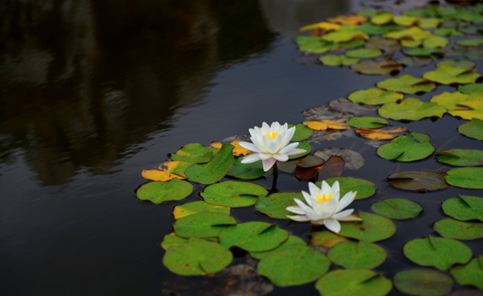 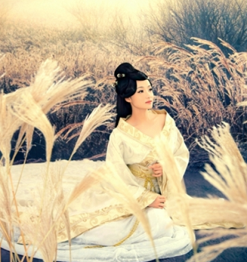 | 沼泽地表为主，中景一些枯木，动物骸骨半浸泡在沼泽中，一些蒹葭丛点缀 | changjing_yunmengze_01 命名规范:changjing_yunmengze_01

